상품제안서
양키캔들 보티브 4종 세트 | 상품코드: S37040

 |  |  |  |  |  |  | 02-713-8555 | www.synergygift.co.kr
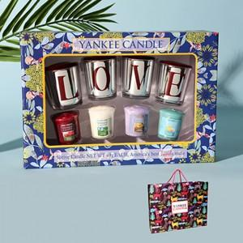

【상세/제작정보】 | 양키캔들 보티브4종 러브홀더4 선물세트+쇼핑백

【인쇄/포장옵션】 | 스티커 / 포장불가능

【공급단가】 | 수량 | 30~ | 100~ | 300~ | 500~ | 1,000~
*VAT별도 | 단가 | 20,800원 | 19,680원 | 18,720원 | 18,240원 | 17,920원

【상품 URL】 | https://www.synergygift.co.kr:443/src/goods_detail.php?gdno=37040

